상품제안서
리빙아트 프로벨라 스텐찬통 2종(2500ml*2개) | 상품코드: S45450

 |  |  |  |  |  |  | 02-713-8555 | www.synergygift.co.kr
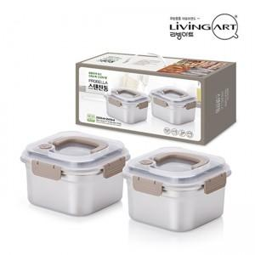

【상세/제작정보】

【인쇄/포장옵션】 | 스티커 / 포장지포장

【공급단가】 | 수량 | 30~ | 100~ | 300~ | 1,000~ | 3,000~
*VAT별도 | 단가 | 11,440원 | 10,820원 | 10,290원 | 10,030원 | 9,850원

【상품 URL】 | https://synergygift.co.kr:443/src/goods_detail.php?gdno=45450

